AVALIACAO MEIO TERMO
Plano de Ação Nacional para Conservação de Espécies Ameaçadas de Extinção - PAN

DADOS DA MATRIZ DE METAS |  |  |  |  |  |  |  |  |  |  | DADOS DA AVALIAÇÃO DE MEIO TERMO
ID | OBJETIVO ESPECÍFICO | INDICADOR | LINHA DE BASE | META DE MEIO TERMO | META FINAL | EXPECTATIVA (Aumentar, Manter, Reduzir) | MEIO DE VERIFICAÇÃO | FREQUÊNCIA DE MENSURAÇÃO | RESPONSÁVEL | OBSERVAÇÕES | RESULTADO DA MONITORIA DO INDICADOR | TENDÊNCIA DO INDICADOR | ACURÁCIA DA ANÁLISE DE TENDÊNCIA | DESCRIÇÃO DO RESULTADO DO INDICADOR | DATA DA MENSURAÇÃO | RESPONSÁVEL | OBSERVAÇÕES | TENDÊNCIA DO OBJETIVO ESPECÍFICO | ACURÁCIA DA ANÁLISE DE TENDÊNCIA (Baixa, Média, Alta) | DESCRIÇÃO DO RESULTADO DO OBJETIVO ESPECÍFICO
1 |  |  |  |  |  |  |  |  |  |  |  |  | Baixa |  |  |  |  |  | Baixa
 |  |  |  |  |  |  |  |  |  |  |  |  | Média
 |  |  |  |  |  |  |  |  |  |  |  |  | Alta
 |  |  |  |  |  |  |  |  |  |  |  |  |  |  |  | Tend
2 |  |  |  |  |  |  |  |  |  |  |  | 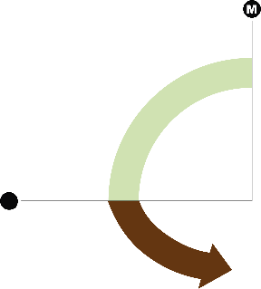

3

4

5

6

7

8

9

10

